关系图
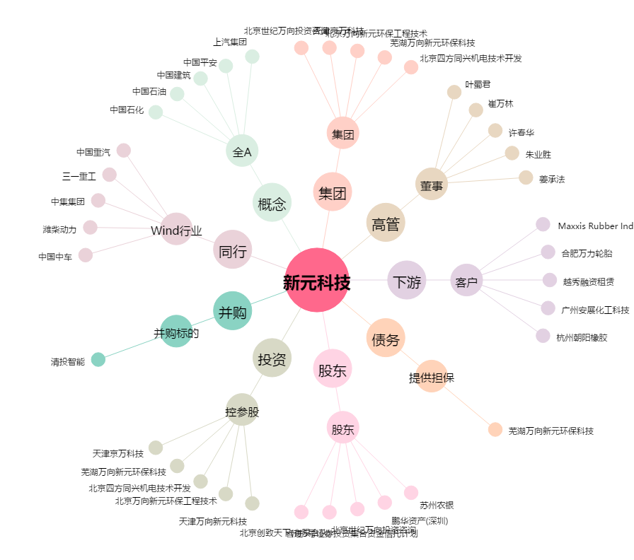
新元科技[300472.SZ] - 关系概览图

